ログイン画面
画面レイアウト定義
共通情報 | システム名 | 健康アプリ |  |  |  | 作成者 | 藤元
 | 工程名 | システム設計 |  |  |  | 作成日付 | 2023-09-22
 | ドキュメント名 | 掲示板 システム設計書 |  |  |  | バージョン | v1.1
書誌情報 | 画面ID | G1-1 |  |  |  | 更新者
 | 画面の名称 | ログイン画面 |  |  |  | 更新日付
 | 概要 | 健康アプリのログイン画面のレイアウトを示す
レイアウト図
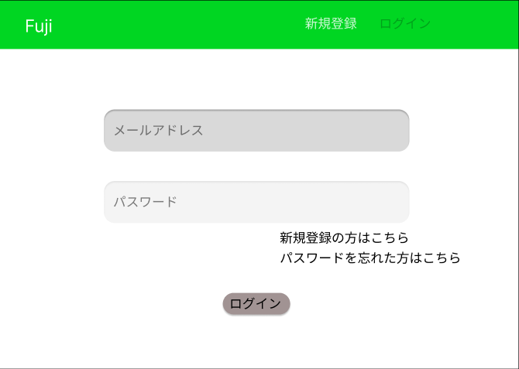
②

③

④

⑤

⑥

⑦

識別ID | ラベル |  | 画面部品の種類 | 表示範囲 | 画面部品の説明
① | 新規登録 |  | リンク | - | リンクを押すと新規登録画面へ遷移する
② | ログイン |  | - | - | この画面で色を薄くして押せないようにする
③ | メールアドレス |  | テキストボックス | 半角30字 | メールアドレスを入力するテキストボックス
④ | パスワード |  | テキストボックス | 半角１５字 | パスワードを入力するテキストボックス
⑤ | 新規登録はこちら |  | リンク | - | 新規登録画面へ遷移する
⑥ | パスワードを忘れた方はこちら |  | リンク | - | リンクを押すとパスワード再設定画面へ遷移する
⑦ | ログイン |  | ボタン | - | ボタンを押すとログインされる

操作手順

 |  | 1 | メールアドレスを入力する

 |  | 2 | パスワードを入力する

 |  | 3 | ログインボタンを押すとログイン処理を行いホーム画面へ遷移する
 |  |  | ※入力に不備があると赤文字でエラーメッセージを表記させる
 |  | 4 | 新規登録はこちらを押すと新規登録画面へ遷移する

新規登録入力画面
画面レイアウト定義
共通情報 | システム名 | 健康アプリ |  |  |  | 作成者 | 藤元
 | 工程名 | システム設計 |  |  |  | 作成日付 | 2023-09-25
 | ドキュメント名 | 掲示板 システム設計書 |  |  |  | バージョン | v1.1
書誌情報 | 画面ID | G2-1 |  |  |  | 更新者 | 藤元
 | 画面の名称 | 新規登録入力画面 |  |  |  | 更新日付 | 2023-10-06
 | 概要 | 健康アプリの新規登録入力画面のレイアウトを示す
レイアウト図

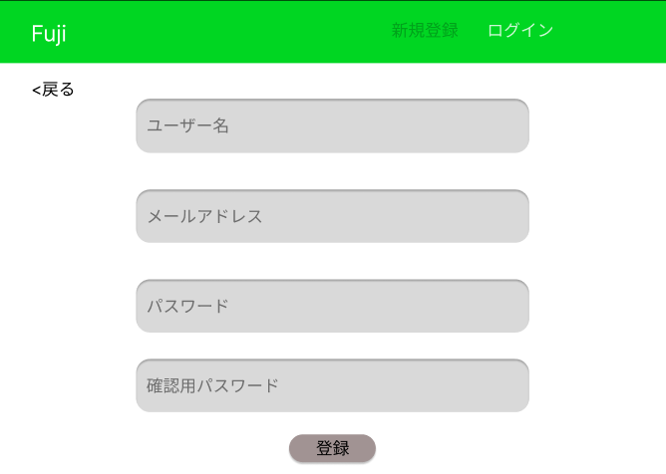
②

⑧

③

④

⑤

⑥

⑦

識別ID | ラベル |  | 画面部品の種類 | 表示範囲 | 画面部品の説明
① | 新規登録 |  | - | - | この画面で色を薄くして押せないようにする
② | ログイン |  | リンク | - | リンクを押すとログイン画面へ遷移する
③ | ユーザー名 |  | テキストボックス | 20文字 | ユーザー名を入力するテキストボックス
④ | メールアドレス |  | テキストボックス | 半角30字 | メールアドレスを入力するテキストボックス
⑤ | パスワード |  | テキストボックス | 半角15字 | パスワードを入力するテキストボックス
⑥ | 確認用パスワード |  | テキストボックス | 半角15字 | 確認用パスワードを入力するテキストボックス
⑦ | 登録 |  | ボタン | - | ボタンを押すと新規登録確認画面へ遷移する
⑧ | 戻る |  | ボタン | - | ボタンを押すとひとつ前の画面へ戻る
操作手順

 |  | 1 | ユーザー名を入力する

 |  | 2 | メールアドレスを入力する

 |  | 3 | パスワードを入力する

 |  | 4 | 確認の為にもう一度パスワードを入力する

 |  | 5 | 登録ボタンを押すと新規登録確認画面へ遷移する
 |  |  | ※戻るを押すとログイン画面へ戻る

新規登録確認画面
画面レイアウト定義
共通情報 | システム名 | 健康アプリ |  |  |  | 作成者 | 藤元
 | 工程名 | システム設計 |  |  |  | 作成日付 | 2023-09-26
 | ドキュメント名 | 掲示板 システム設計書 |  |  |  | バージョン | v1.1
書誌情報 | 画面ID | G2-2 |  |  |  | 更新者
 | 画面の名称 | 新規登録確認画面 |  |  |  | 更新日付
 | 概要 | 健康アプリの新規登録確認画面のレイアウトを示す
レイアウト図

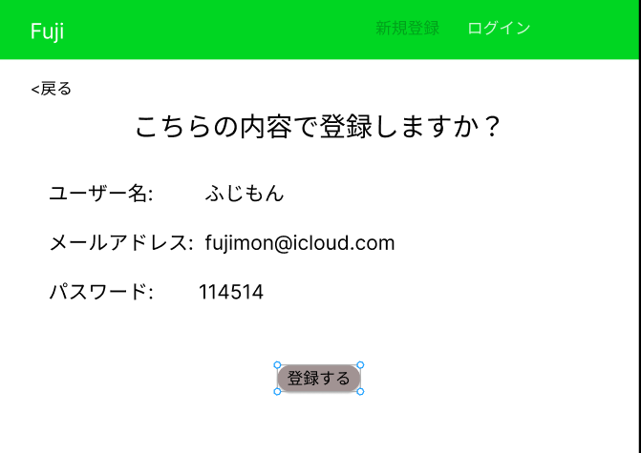

③

②

識別ID | ラベル |  | 画面部品の種類 | 表示範囲 | 画面部品の説明
① | ログイン |  | リンク | - | リンクを押すとログイン画面へ遷移する
② | 登録する |  | ボタン | - | ボタンを押すと新規登録完了画面へ遷移する
③ | 戻る |  | ボタン | - | ボタンを押すとひとつ前の画面へ戻る

操作手順

 |  | 1 | 入力した情報が間違ってなければ登録ボタンを押す
 |  |  | ※戻るを押すと新規登録画面へ戻る

新規登録完了画面
画面レイアウト定義
共通情報 | システム名 | 健康アプリ |  |  |  | 作成者 | 藤元
 | 工程名 | システム設計 |  |  |  | 作成日付 | 2023-09-26
 | ドキュメント名 | 掲示板 システム設計書 |  |  |  | バージョン | v1.1
書誌情報 | 画面ID | G2-3 |  |  |  | 更新者
 | 画面の名称 | 新規登録完了画面 |  |  |  | 更新日付
 | 概要 | 健康アプリの新規登録完了画面のレイアウトを示す
レイアウト図

②
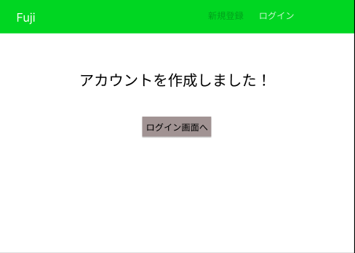

識別ID | ラベル |  | 画面部品の種類 | 表示範囲 | 画面部品の説明
① | ログイン画面へ |  | ボタン | - | ボタンを押すとログイン画面へ遷移する
② | ログイン画面 |  | ラベル | - | リンクをおすとログイン画面へ遷移する

操作手順

 |  | 1 | ログイン画面へのボタンを押すとログイン画面へ遷移する。

パスワード再設定入力画面
画面レイアウト定義
共通情報 | システム名 | 健康アプリ |  |  |  | 作成者 | 藤元
 | 工程名 | システム設計 |  |  |  | 作成日付 | 2023-09-28
 | ドキュメント名 | 掲示板 システム設計書 |  |  |  | バージョン | v1.1
書誌情報 | 画面ID | G3-1 |  |  |  | 更新者
 | 画面の名称 | パスワード再設定入力画面 |  |  |  | 更新日付
 | 概要 | 健康アプリのパスワード再設定入力画面のレイアウトを示す
レイアウト図

④

②

③

識別ID | ラベル |  | 画面部品の種類 | 表示範囲 | 画面部品の説明
① | 戻る |  | ボタン | - | ボタンを押すと一つ前の画面へ戻る
② | メールアドレス |  | テキストボックス | 半角30字 | メールアドレスを入力するテキストボックス
③ | パスワードをリセットする |  | ボタン | - | ボタンを押すとパスワードがリセットされる
④ | ログイン |  | リンク | - | リンクを押すとログイン画面へ遷移する

操作手順

 |  | 1 | メールアドレスを入力する

 |  | 2 | パスワードをリセットするボタンを押すとパスワードがリセットされる

パスワード変更再設定画面
画面レイアウト定義
共通情報 | システム名 | 健康アプリ |  |  |  | 作成者 | 藤元
 | 工程名 | システム設計 |  |  |  | 作成日付 | 2023-10-02
 | ドキュメント名 | 掲示板 システム設計書 |  |  |  | バージョン | v1.1
書誌情報 | 画面ID | G3-2 |  |  |  | 更新者
 | 画面の名称 | パスワード変更再設定画面 |  |  |  | 更新日付
 | 概要 | 健康アプリのパスワード変更再設定画面のレイアウトを示す
レイアウト図

②

③

④

⑤

識別ID | ラベル |  | 画面部品の種類 | 表示範囲 | 画面部品の説明
① | ログイン |  | リンク | - | リンクを押すとログイン画面へ遷移する
② | 戻る |  | ボタン | - | ボタンを押すとひとつ前の画面へ戻る
③ | パスワード |  | テキストボックス | 半角15字 | パスワードを入力するテキストボックス
④ | 確認用パスワード |  | テキストボックス | 半角15字 | 確認用パスワードを入力するテキストボックス
⑤ | パスワードを変更する |  | ボタン | - | ボタンを押すとパスワード再設定確認画面ヘ遷移する

操作手順

 |  | 1 | パスワードを入力する

 |  | 2 | 確認用のパスワードを入力する

 |  | 3 | パスワードを変更するボタンを押すとパスワード再設定確認画面へ遷移する

パスワード再設定確認画面
画面レイアウト定義
共通情報 | システム名 | 健康アプリ |  |  |  | 作成者 | 藤元
 | 工程名 | システム設計 |  |  |  | 作成日付 | 2023-10-02
 | ドキュメント名 | 掲示板 システム設計書 |  |  |  | バージョン | v1.1
書誌情報 | 画面ID | G3-3 |  |  |  | 更新者
 | 画面の名称 | パスワード再設定確認画面 |  |  |  | 更新日付
 | 概要 | 健康アプリのパスワード再設定確認画面のレイアウトを示す
レイアウト図

②

③

識別ID | ラベル |  | 画面部品の種類 | 表示範囲 | 画面部品の説明
① | ログイン |  | リンク | - | リンクを押すとログイン画面へ遷移する
② | 戻る |  | ボタン | - | ボタンを押すとひとつ前の画面へ戻る
③ | 変更する |  | ボタン | - | ボタンを押すとパスワード再設定完了画面へ遷移する

操作手順

 |  | 1 | 変更するボタンを押すとパスワード再設定完了画面へ遷移する

パスワード再設定完了画面
画面レイアウト定義
共通情報 | システム名 | 健康アプリ |  |  |  | 作成者 | 藤元
 | 工程名 | システム設計 |  |  |  | 作成日付 | 2023-10-02
 | ドキュメント名 | 掲示板 システム設計書 |  |  |  | バージョン | v1.1
書誌情報 | 画面ID | G3-4 |  |  |  | 更新者
 | 画面の名称 | パスワード再設定完了画面 |  |  |  | 更新日付
 | 概要 | 健康アプリのパスワード再設定完了画面のレイアウトを示す
レイアウト図

②

識別ID | ラベル |  | 画面部品の種類 | 表示範囲 | 画面部品の説明
① | ログイン |  | リンク | - | リンクを押すとログイン画面へ遷移する
② | ログイン画面へ |  | ボタン | - | ボタンを押すとログイン画面へ遷移する

操作手順

 |  | 1 | ログイン画面へのボタンを押すとログイン画面へ遷移される

ホーム画面
画面レイアウト定義
共通情報 | システム名 | 健康アプリ |  |  |  | 作成者 | 藤元
 | 工程名 | システム設計 |  |  |  | 作成日付 | 2023-09-26
 | ドキュメント名 | 掲示板 システム設計書 |  |  |  | バージョン | v1.1
書誌情報 | 画面ID | G4-1 |  |  |  | 更新者
 | 画面の名称 | ホーム画面 |  |  |  | 更新日付
 | 概要 | 健康アプリのホーム画面のレイアウトを示す
レイアウト図
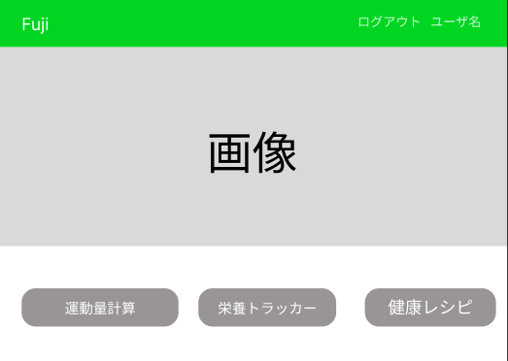
②

④
⑤
③

識別ID | ラベル |  | 画面部品の種類 | 表示範囲 | 画面部品の説明
① | ログアウト |  | リンク | - | リンクを押すとログアウト完了画面へ遷移する
② | ユーザー名 |  | リンク | - | リンクを押すとユーザー情報画面へ遷移する
③ | 運動量計算 |  | ボタン | - | ボタンを押すと運動量計算画面へ遷移する
④ | 栄養トラッカー |  | ボタン | - | ボタンを押すと栄養トラッカー画面へ遷移する
⑤ | 健康レシピ |  | ボタン | - | ボタンを押すと健康レシピ画面へ遷移する

操作手順

 |  | 1 | 運動量計算のボタンを押すと運動量計算画面へ遷移する

 |  | 2 | 栄養トラッカーのボタンを押すと栄養トラッカー画面へ遷移する

 |  | 3 | 健康レシピのボタンを押すと健康レシピ一覧画面へ遷移する

ユーザー情報画面
画面レイアウト定義
共通情報 | システム名 | 健康アプリ |  |  |  | 作成者 | 藤元
 | 工程名 | システム設計 |  |  |  | 作成日付 | 2023-10-02
 | ドキュメント名 | 掲示板 システム設計書 |  |  |  | バージョン | v1.1
書誌情報 | 画面ID | G5-1 |  |  |  | 更新者
 | 画面の名称 | ユーザー情報画面 |  |  |  | 更新日付
 | 概要 | 健康アプリのユーザー情報のレイアウトを示す
レイアウト図

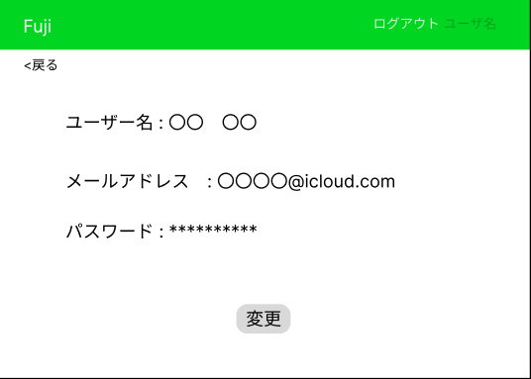

②

③

識別ID | ラベル |  | 画面部品の種類 | 表示範囲 | 画面部品の説明
① | ログアウト |  | リンク | - | リンクを押すとログアウトされる
② | 戻る |  | ボタン | - | ボタンを押すとひとつ前の画面へ戻る
③ | 変更 |  | ボタン | - | ボタンを押すとユーザー情報変更画面へ遷移する

操作手順

 |  | 1 | 変更ボタンを押すとユーザー情報変更画面へ遷移する

ユーザー情報変更画面
画面レイアウト定義
共通情報 | システム名 | 健康アプリ |  |  |  | 作成者 | 藤元
 | 工程名 | システム設計 |  |  |  | 作成日付 | 2023-10-02
 | ドキュメント名 | 掲示板 システム設計書 |  |  |  | バージョン | v1.1
書誌情報 | 画面ID | G5-2 |  |  |  | 更新者
 | 画面の名称 | ユーザー情報変更画面 |  |  |  | 更新日付
 | 概要 | 健康アプリのユーザー情報変更画面のレイアウトを示す
レイアウト図

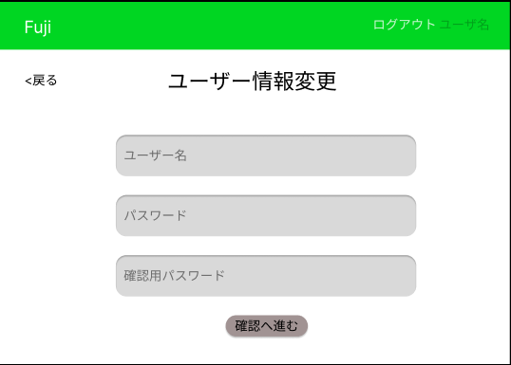

②

③

④

⑤

⑥

識別ID | ラベル |  | 画面部品の種類 | 表示範囲 | 画面部品の説明
① | ログアウト |  | リンク | - | リンクを押すとログアウトする
② | 戻る |  | ボタン | - | ボタンを押すとひとつ前の画面へ戻る
③ | ユーザー名 |  | テキストボックス | 半角30字 | ユーザー名を入力するテキストボックス
④ | パスワード |  | テキストボックス | 半角15字 | パスワードを入力するテキストボックス
⑤ | 確認用パスワード |  | テキストボックス | 半角15字 | 確認用パスワードを入力するテキストボックス
⑥ | 確認へ進む |  | ボタン | - | ボタンを押すとユーザー情報変更確認画面ヘ遷移する

操作手順

 |  | 1 | ユーザー名を入力する

 |  | 2 | パスワードを入力する

 |  | 3 | 確認用パスワードを入力する

 |  | 4 | ボタンを押すとユーザー情報変更確認画面へ遷移する

ユーザー情報変更確認画面
画面レイアウト定義
共通情報 | システム名 | 健康アプリ |  |  |  | 作成者 | 藤元
 | 工程名 | システム設計 |  |  |  | 作成日付 | 2023-10-02
 | ドキュメント名 | 掲示板 システム設計書 |  |  |  | バージョン | v1.1
書誌情報 | 画面ID | G5-3 |  |  |  | 更新者
 | 画面の名称 | ユーザー情報変更確認画面 |  |  |  | 更新日付
 | 概要 | 健康アプリのユーザー情報変更確認画面のレイアウトを示す
レイアウト図

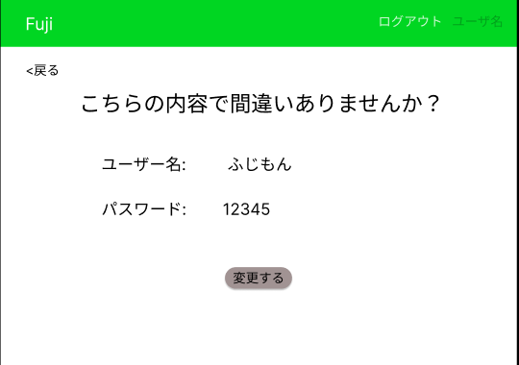

②

③

識別ID | ラベル |  | 画面部品の種類 | 表示範囲 | 画面部品の説明
① | ログアウト |  | リンク | - | リンクを押すとログアウトする
② | 戻る |  | ボタン | - | ボタンを押すとひとつ前の画面へ戻る
③ | 変更する |  | ボタン | - | ボタンを押すとユーザー情報変更完了画面へ遷移する

操作手順

 |  | 1 | 変更するボタンを押すとユーザー情報変更完了画面へ遷移する

ユーザー情報変更完了画面
画面レイアウト定義
共通情報 | システム名 | 健康アプリ |  |  |  | 作成者 | 藤元
 | 工程名 | システム設計 |  |  |  | 作成日付 | 2023-10-02
 | ドキュメント名 | 掲示板 システム設計書 |  |  |  | バージョン | v1.1
書誌情報 | 画面ID | G5-4 |  |  |  | 更新者
 | 画面の名称 | ユーザー情報変更完了画面 |  |  |  | 更新日付
 | 概要 | 健康アプリのユーザー情報変更完了画面のレイアウトを示す
レイアウト図

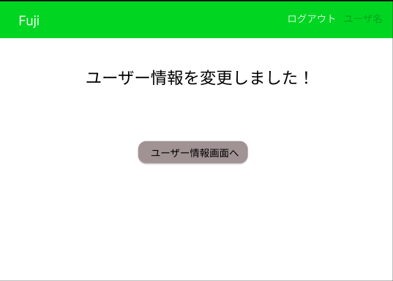

②

識別ID | ラベル |  | 画面部品の種類 | 表示範囲 | 画面部品の説明
① | ログアウト |  | リンク | - | リンクを押すとログアウトする
② | ユーザー情報画面へ |  | ボタン | - | ボタンを押すとユーザー情報画面へ遷移する

操作手順

 |  | 1 | ユーザー情報画面へボタンを押すとユーザー情報画面へ遷移する

健康レシピ一覧画面
画面レイアウト定義
共通情報 | システム名 | 健康アプリ |  |  |  | 作成者 | 藤元
 | 工程名 | システム設計 |  |  |  | 作成日付 | 2023/10/.3
 | ドキュメント名 | 掲示板 システム設計書 |  |  |  | バージョン | v1.1
書誌情報 | 画面ID | G6-1 |  |  |  | 更新者
 | 画面の名称 | 健康レシピ一覧画面 |  |  |  | 更新日付
 | 概要 | 健康アプリの健康レシピ一覧画面のレイアウトを示す
レイアウト図

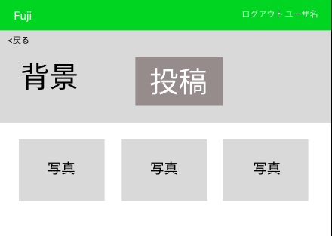

②

③

④

識別ID | ラベル |  | 画面部品の種類 | 表示範囲 | 画面部品の説明
① | ログアウト |  | リンク | - | リンクを押すとログアウトする
② | 戻る |  | ボタン | - | ボタンを押すとひとつ前の画面へ戻る
③ | 投稿 |  | ボタン | - | ボタンを押すと健康レシピ投稿画面へ遷移する
④ | レシピ詳細 |  | リンク | - | 写真を押すと健康レシピ詳細画面へ遷移する

操作手順

 |  | 1 | 投稿ボタンを押すと健康レシピ投稿画面へ遷移する

 |  | 2 | 写真が表示されているところをクリックすると健康レシピ詳細画面へ遷移する

 |  | 3 | +を押すと話題を作成できる

 |  | 4 | 話したいジャンルを選択すると、その種類の話題が表示される

 |  | 5 | 表示されている話題をクリックするとその話題のチャット画面へ遷移する

健康レシピ詳細画面
画面レイアウト定義
共通情報 | システム名 | 健康アプリ |  |  |  | 作成者 | 藤元
 | 工程名 | システム設計 |  |  |  | 作成日付 | 2023-10-03
 | ドキュメント名 | 掲示板 システム設計書 |  |  |  | バージョン | v1.1
書誌情報 | 画面ID | G6-2 |  |  |  | 更新者
 | 画面の名称 | 健康レシピ詳細画面 |  |  |  | 更新日付
 | 概要 | 健康アプリの健康レシピ詳細画面のレイアウトを示す
レイアウト図

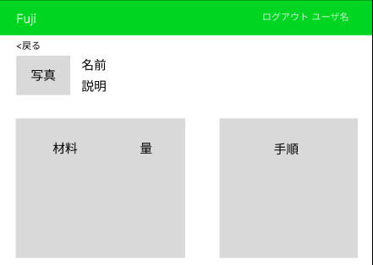

②

識別ID | ラベル |  | 画面部品の種類 | 表示範囲 | 画面部品の説明
① | ログアウト |  | リンク | - | リンクを押すとログアウトする
② | 戻る |  | ボタン | - | ボタンを押すとひとつ前の画面へ戻る

操作手順

 |  | 1 | レシピの詳細が書いてあり、戻るを押すと健康レシピ一覧画面へ戻る

健康レシピ投稿画面
画面レイアウト定義
共通情報 | システム名 | 健康アプリ |  |  |  | 作成者 | 藤元
 | 工程名 | システム設計 |  |  |  | 作成日付 | 2023-10-03
 | ドキュメント名 | 掲示板 システム設計書 |  |  |  | バージョン | v1.1
書誌情報 | 画面ID | G6-3 |  |  |  | 更新者
 | 画面の名称 | 健康レシピ投稿画面 |  |  |  | 更新日付
 | 概要 | 健康アプリの健康レシピ投稿画面のレイアウトを示す
レイアウト図
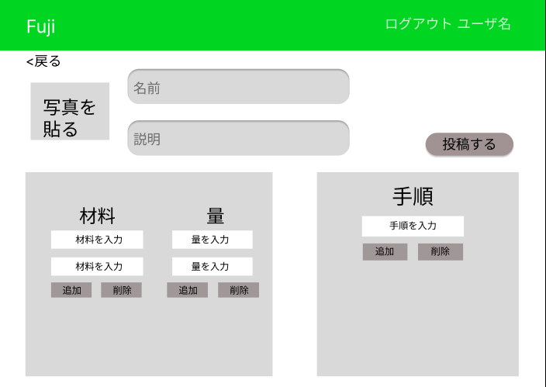

②
④

③

⑤
⑨

⑥
⑧
⑦

⑩
⑪

⑩
⑪
⑪
⑩

識別ID | ラベル |  | 画面部品の種類 | 表示範囲 | 画面部品の説明
① | ログアウト |  | リンク | - | リンクを押すとログアウトする
② | 戻る |  | ボタン | - | ボタンを押すとひとつ前の画面へ戻る
③ | 写真を張る |  | 写真 | - | 写真を張るを押すと写真を貼れる
④ | 名前 |  | テキストボックス | ２０字 | 名前を入力できるテキストボックス
⑤ | 説明 |  | テキストボックス | １００字 | 説明を入力できるテキストボックス
⑥ | 材料 |  | テキストボックス | ２０字 | 材料を入力できるテキストボックス
⑦ | 量 |  | テキストボックス | １０字 | 量を入力できるテキストボックス
⑧ | 手順 |  | テキストボックス | ５０字 | 手順を入力できるテキストボックス
⑨ | 投稿する |  | ボタン | - | ボタンを押すと健康レシピ投稿完了画面へ遷移する
⑩ | 追加 |  | ボタン | - | ボタンを押すと項目が追加される
⑪ | 削除 |  | ボタン | - | ボタンを押すと項目が削除される
操作手順

 |  | 1 | 写真を貼る

 |  | 2 | 名前、説明、材料、量、手順を入力する
 |  |  | ※追加を押すと項目が追加され、削除を押すと項目が削除される
 |  | 3 | 投稿するボタンを押すと健康レシピ投稿完了画面へ遷移する

健康レシピ投稿完了画面
画面レイアウト定義
共通情報 | システム名 | 健康アプリ |  |  |  | 作成者 | 藤元
 | 工程名 | システム設計 |  |  |  | 作成日付 | 2023-10-02
 | ドキュメント名 | 掲示板 システム設計書 |  |  |  | バージョン | v1.1
書誌情報 | 画面ID | G6-4 |  |  |  | 更新者
 | 画面の名称 | 健康レシピ投稿完了画面 |  |  |  | 更新日付
 | 概要 | 健康アプリの健康レシピ投稿完了画面のレイアウトを示す
レイアウト図

②

識別ID | ラベル |  | 画面部品の種類 | 表示範囲 | 画面部品の説明
① | ログアウト |  | リンク | - | リンクを押すとログアウトする
② | レシピ一覧へ |  | ボタン | - | ボタンを押すと健康レシピ一覧画面へ遷移する

操作手順

 |  | 1 | 投稿が完了されレシピ一覧へを押すと健康レシピ一覧画面へ遷移する

栄養計算画面
画面レイアウト定義
共通情報 | システム名 | 健康アプリ |  |  |  | 作成者 | 藤元
 | 工程名 | システム設計 |  |  |  | 作成日付 | 2023-10-03
 | ドキュメント名 | 掲示板 システム設計書 |  |  |  | バージョン | v1.1
書誌情報 | 画面ID | G7-1 |  |  |  | 更新者
 | 画面の名称 | 栄養計算画面 |  |  |  | 更新日付
 | 概要 | 健康アプリの栄養計算画面のレイアウトを示す
レイアウト図

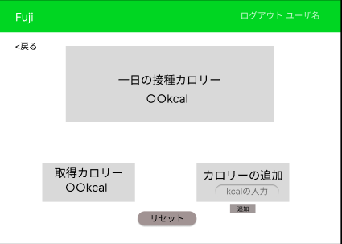

②

③

④
⑤

⑦
⑥

識別ID | ラベル |  | 画面部品の種類 | 表示範囲 | 画面部品の説明
① | ログアウト |  | リンク | - | リンクを押すとログアウトする
② | 戻る |  | ボタン | - | ボタンを押すとひとつ前の画面へ戻る
③ | 一日の摂取カロリー |  | - | 数字4桁 | 一日の摂取カロリーが表示される
④ | 取得カロリー |  | - | 数字4桁 | 取得カロリーが表示される
⑤ | カロリーの追加 |  | テキストボックス | 数字4桁 | カロリーを入力できるテキストボックス
⑥ | リセット |  | ボタン | - | ボタンを押すとカロリー表示がリセットされる
⑦ | 追加 |  | ボタン | - | ボタンを押すと取得カロリーに追加される

操作手順

 |  | 1 | カロリーを追加でカロリーを入力する

 |  | 2 | 追加を押すと入力された値が取得カロリーに表示される

 |  | 3 | その合計が一日の摂取カロリーに表示される

 |  | 4 | リセットボタンを押すと一日の摂取カロリー、取得カロリーがリセットされる

運動量計算画面
画面レイアウト定義
 | システム名 | 健康アプリ |  |  |  | 作成者 | 藤元
 | 工程名 | システム設計 |  |  |  | 作成日付 | 2023-10-03
 | ドキュメント名 | 掲示板 システム設計書 |  |  |  | バージョン | v1.1
書誌情報 | 画面ID | G8-1 |  |  |  | 更新者
 | 画面の名称 | 運動量計算画面 |  |  |  | 更新日付
 | 概要 | 健康アプリの運動量計算画面のレイアウトを示す
レイアウト図

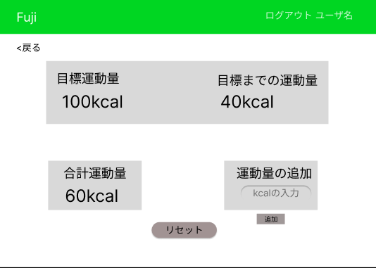

②

④
③

⑤
⑥

⑦
⑧

識別ID | ラベル |  | 画面部品の種類 | 表示範囲 | 画面部品の説明
① | ログアウト |  | リンク | - | リンクを押すとログアウトする
② | 戻る |  | ボタン | - | ボタンを押すとひとつ前の画面へ戻る
③ | 目標運動量 |  | テキストボックス | 数字7桁 | 目標運動量が入力できるテキストボックス
④ | 目標までの運動量 |  | - | 数字7桁 | 目標までの運動量が表示される
⑤ | 合計運動量 |  | - | 数字7桁 | 合計運動量が表示される
⑥ | 運動量の追加 |  | テキストボックス | 数字7桁 | 運動量を入力できるテキストボックス
⑦ | リセット |  | ボタン | - | ボタンを押すとリセットされる
⑧ | 追加 |  | ボタン | - | ボタンを押すと合計運動量に追加される
操作手順

 |  | 1 | 目標運動量を入力する

 |  | 2 | 運動量の追加で運動量を入力する

 |  | 3 | 追加ボタンを押すと合計運動量に表示され、
 |  |  | 目標運動量から合計運動量を引いた結果を目標までの運動量に表示する

